상품제안서
제이드노아극세사담요 | 상품코드: F24635

 |  |  |  |  |  |  | 02-412-0044 | www.easy1.co.kr
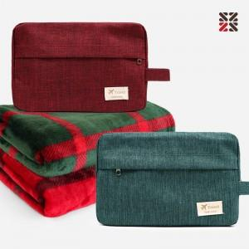

【상세/제작정보】 | ※기본실크인쇄는 담요에 진행됩니다. ※파우치 실크인쇄는 별도 추가 옵션으로 문의 바랍니다.

【인쇄/포장옵션】 | 실크 / 개별파우치

【공급단가】 | 수량 | 100~ | 300~ | 500~ | 1,000~ | 3,000~
*VAT별도 | 단가 | 9,100원 | 8,960원 | 8,750원 | 8,400원 | 8,050원

【상품 URL】 | https://dev.easy1.co.kr:443/src/goods_detail.php?gdno=24635

